7-9六宫不规则
题目 | 题目配图 | 题目音频 | *类目 | *分数 | *数独底图 | *水平长度 | *垂直长度 | *正确答案
在每行、每列、每个不规则粗线宫内填入数字1-6，并且每行、每列、每个不规则粗线宫里的数字都不能重复。 |  |  | 六宫不规则数独 | 5 | 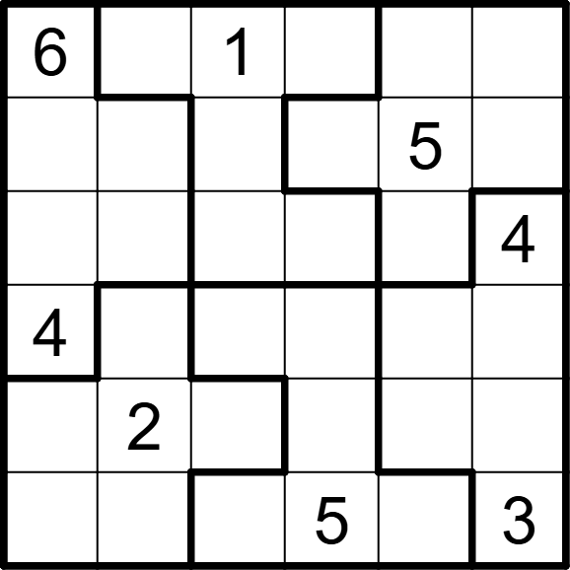 | 6 | 6 | [,5,,3,4,2], [2,3,4,6,,1], [5,1,6,2,3,], [,6,3,1,2,5], [3,,5,4,1,6], [1,4,2,,6,]
在每行、每列、每个不规则粗线宫内填入数字1-6，并且每行、每列、每个不规则粗线宫里的数字都不能重复。 |  |  | 六宫不规则数独 | 5 | 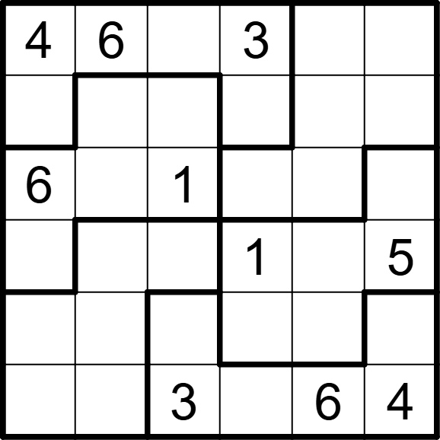 | 6 | 6 | [,,5,,1,2], [1,5,4,2,3,6], [,2,,4,5,3], [3,4,6,,2,], [5,3,2,6,4,1], [2,1,,5,,]
在每行、每列、每个不规则粗线宫内填入数字1-6，并且每行、每列、每个不规则粗线宫里的数字都不能重复。 |  |  | 六宫不规则数独 | 5 | 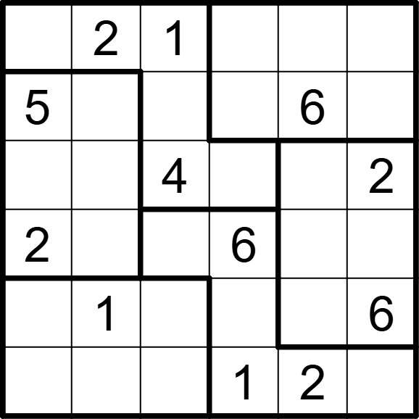 | 6 | 6 | [6,,,3,4,5], [,4,3,2,,1], [1,6,,5,3,], [,3,5,,1,4], [3,,2,4,5,], [4,5,6,,,3]
在每行、每列、每个不规则粗线宫内填入数字1-6，并且每行、每列、每个不规则粗线宫里的数字都不能重复。 |  |  | 六宫不规则数独 | 5 | 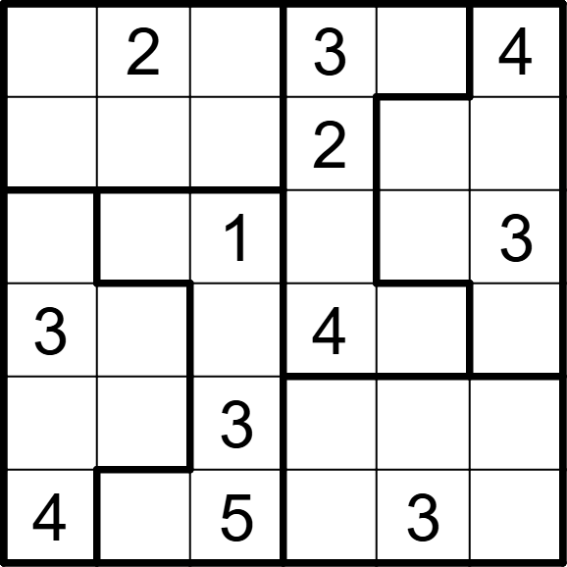 | 6 | 6 | [5,,6,,1,], [1,3,4,,5,6], [6,4,,5,2,], [,5,2,,6,1], [2,1,,6,4,5], [,6,,1,,2]
在每行、每列、每个不规则粗线宫内填入数字1-6，并且每行、每列、每个不规则粗线宫里的数字都不能重复。 |  |  | 六宫不规则数独 | 5 | 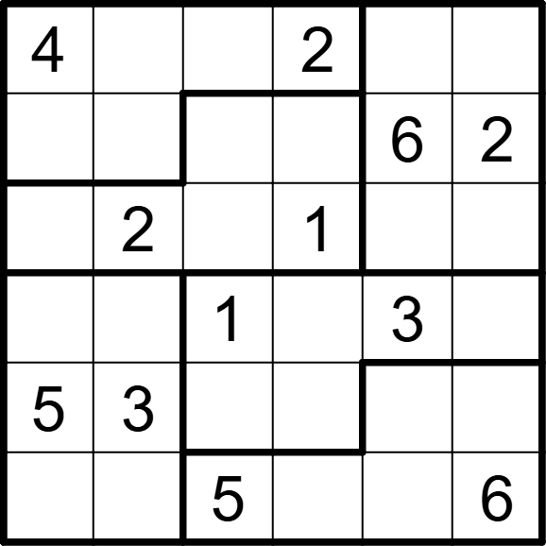 | 6 | 6 | [,5,6,,1,3], [3,1,4,5,,], [6,,3,,5,4], [2,6,,4,,5], [,,2,6,4,1], [1,4,,3,2,]
在每行、每列、每个不规则粗线宫内填入数字1-6，并且每行、每列、每个不规则粗线宫里的数字都不能重复。 |  |  | 六宫不规则数独 | 5 | 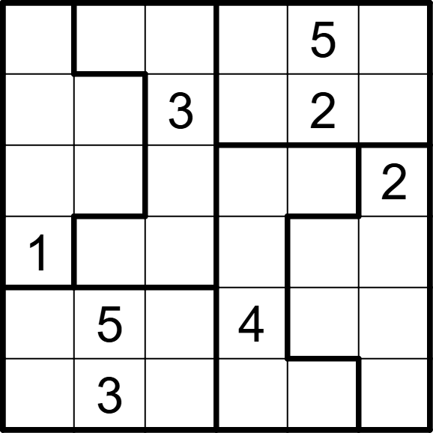 | 6 | 6 | [2,1,4,6,,3], [5,6,,1,,4], [3,4,6,5,1,], [,2,5,3,4,6], [6,,2,,3,1], [4,,1,2,6,5]
在每行、每列、每个不规则粗线宫内填入数字1-6，并且每行、每列、每个不规则粗线宫里的数字都不能重复。 |  |  | 六宫不规则数独 | 5 | 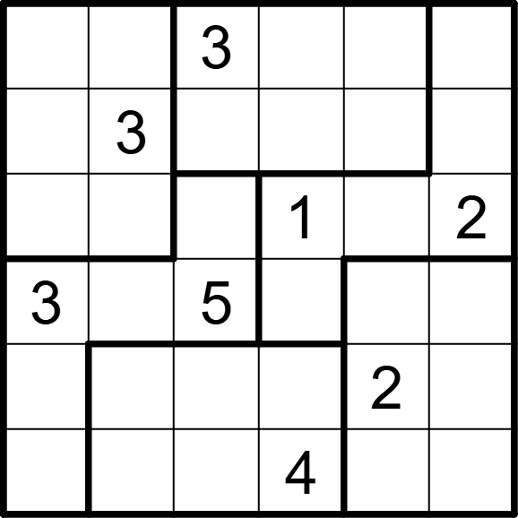 | 6 | 6 | [2,1,,5,6,4], [6,,4,2,1,5], [5,4,6,,3,], [,2,,6,4,1], [4,5,1,3,,6], [1,6,2,,5,3]
在每行、每列、每个不规则粗线宫内填入数字1-6，并且每行、每列、每个不规则粗线宫里的数字都不能重复。 |  |  | 六宫不规则数独 | 5 | 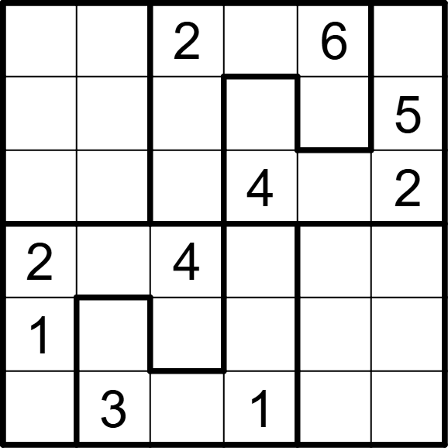 | 6 | 6 | [4,5,,3,,1], [3,2,1,6,4,], [6,1,5,,3,], [,6,,5,1,3], [,4,3,2,5,6], [5,,6,,2,4]
在每行、每列、每个不规则粗线宫内填入数字1-6，并且每行、每列、每个不规则粗线宫里的数字都不能重复。 |  |  | 六宫不规则数独 | 5 | 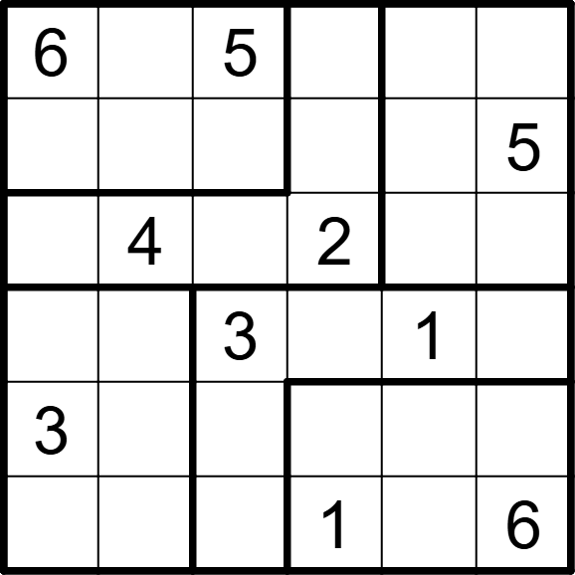 | 6 | 6 | [,2,,3,4,1], [1,3,4,6,2,], [5,,1,,6,3], [2,6,,5,,4], [,1,6,4,5,2], [4,5,2,,3,]
在每行、每列、每个不规则粗线宫内填入数字1-6，并且每行、每列、每个不规则粗线宫里的数字都不能重复。 |  |  | 六宫不规则数独 | 5 | 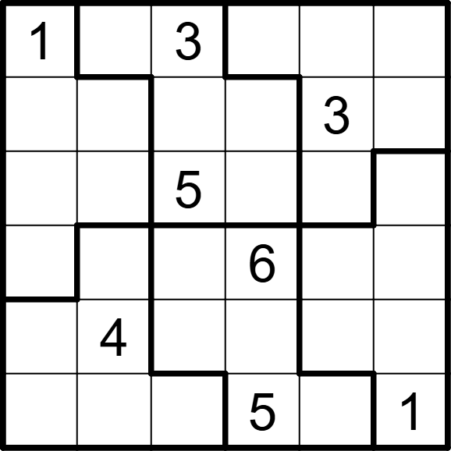 | 6 | 6 | [,6,,4,2,5], [2,5,4,1,,6], [6,3,,2,1,4], [4,1,2,,5,3], [5,,1,3,6,2], [3,2,6,,4,]
在每行、每列、每个不规则粗线宫内填入数字1-6，并且每行、每列、每个不规则粗线宫里的数字都不能重复。 |  |  | 六宫不规则数独 | 5 | 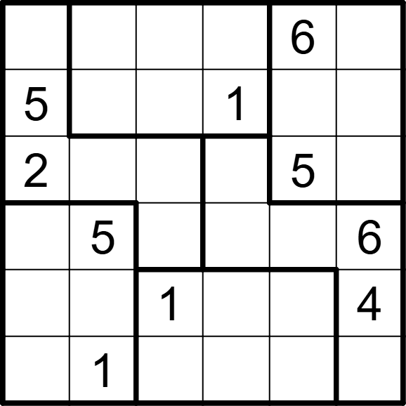 | 6 | 6 | [1,3,5,4,,2], [,6,2,,4,3], [,4,6,3,,1], [4,,3,2,1,], [6,2,,5,3,], [3,,4,6,2,5]
在每行、每列、每个不规则粗线宫内填入数字1-6，并且每行、每列、每个不规则粗线宫里的数字都不能重复。 |  |  | 六宫不规则数独 | 5 | 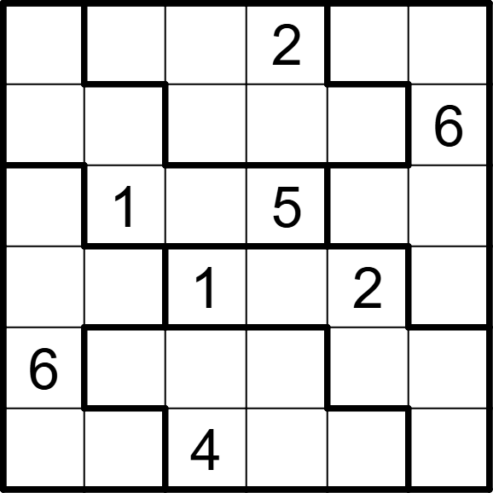 | 6 | 6 | [4,6,3,,5,1], [2,3,5,4,1,], [3,,6,,4,2], [5,4,,6,,3], [,5,2,1,3,4], [1,2,,3,6,5]
在每行、每列、每个不规则粗线宫内填入数字1-6，并且每行、每列、每个不规则粗线宫里的数字都不能重复。 |  |  | 六宫不规则数独 | 5 | 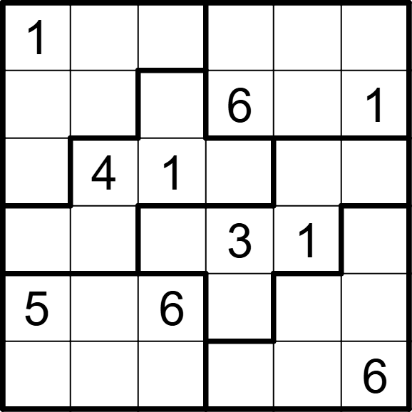 | 6 | 6 | [,6,4,2,3,5], [2,5,3,,4,], [3,,,5,6,2], [6,2,5,,,4], [,1,,4,2,3], [4,3,2,1,5,]
在每行、每列、每个不规则粗线宫内填入数字1-6，并且每行、每列、每个不规则粗线宫里的数字都不能重复。 |  |  | 六宫不规则数独 | 5 | 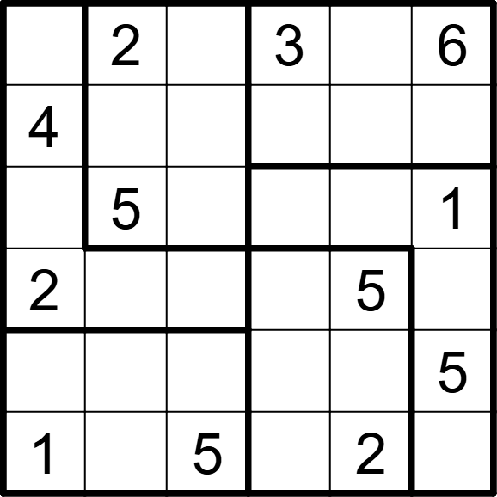 | 6 | 6 | [5,,1,,4,], [,6,3,5,1,2], [3,,4,2,6,], [,1,6,4,,3], [6,4,2,1,3,], [,3,,6,,4]
在每行、每列、每个不规则粗线宫内填入数字1-6，并且每行、每列、每个不规则粗线宫里的数字都不能重复。 |  |  | 六宫不规则数独 | 5 | 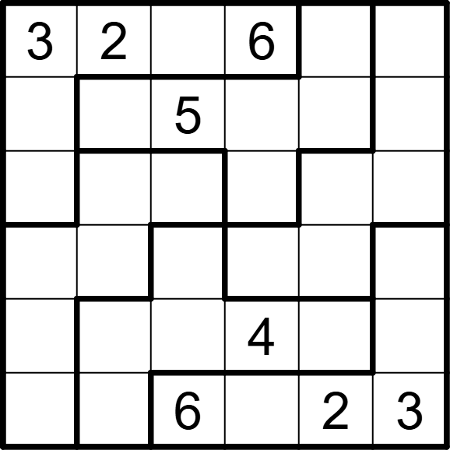 | 6 | 6 | [,,4,,1,5], [1,4,,3,6,2], [5,3,1,2,4,6], [6,5,2,1,3,4], [2,6,3,,5,1], [4,1,,5,,]
在每行、每列、每个不规则粗线宫内填入数字1-6，并且每行、每列、每个不规则粗线宫里的数字都不能重复。 |  |  | 六宫不规则数独 | 5 | 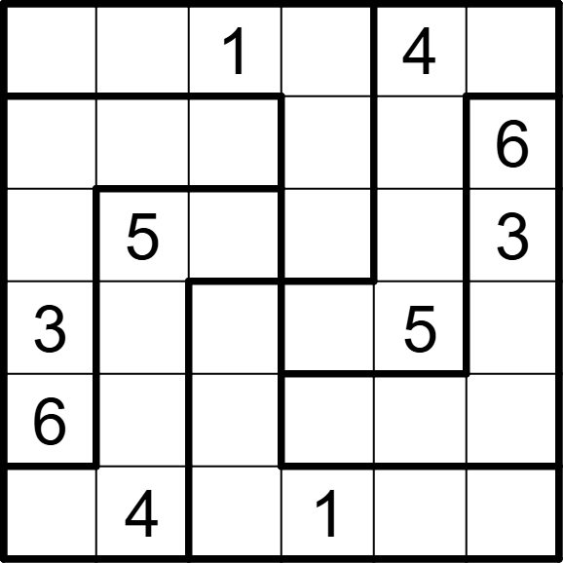 | 6 | 6 | [5,6,,3,,2], [1,2,5,4,3,], [4,,6,2,1,], [,1,2,6,,4], [,3,4,5,2,1], [2,,3,,6,5]
在每行、每列、每个不规则粗线宫内填入数字1-6，并且每行、每列、每个不规则粗线宫里的数字都不能重复。 |  |  | 六宫不规则数独 | 5 | 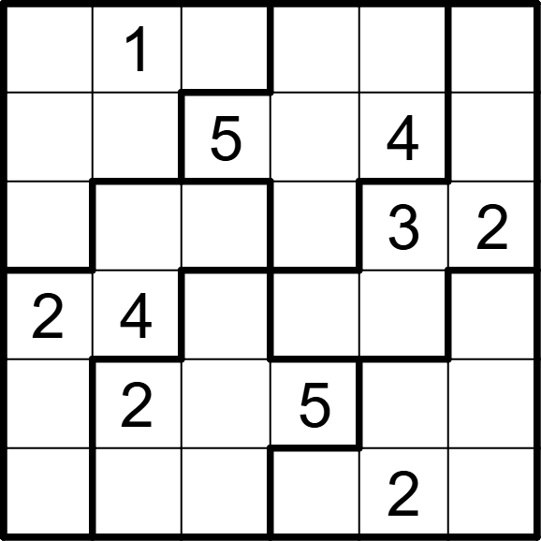 | 6 | 6 | [5,,2,3,6,4], [6,3,,2,,1], [4,5,6,1,,], [,,1,6,5,3], [3,,4,,1,6], [1,6,3,4,,5]
在每行、每列、每个不规则粗线宫内填入数字1-6，并且每行、每列、每个不规则粗线宫里的数字都不能重复。 |  |  | 六宫不规则数独 | 5 | 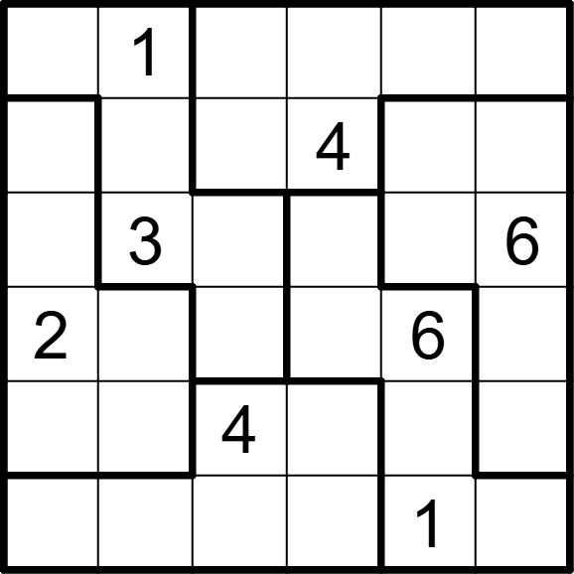 | 6 | 6 | [4,,6,2,3,5], [3,6,1,,5,2], [1,,2,5,4,], [,4,5,3,,1], [6,5,,1,2,3], [5,2,3,6,,4]
在每行、每列、每个不规则粗线宫内填入数字1-6，并且每行、每列、每个不规则粗线宫里的数字都不能重复。 |  |  | 六宫不规则数独 | 5 | 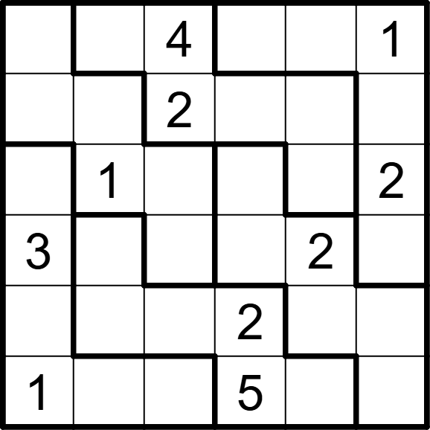 | 6 | 6 | [2,5,,6,3,], [6,4,,3,1,5], [5,,3,4,6,], [,6,5,1,,4], [4,3,1,,5,6], [,2,6,,4,3]
在每行、每列、每个不规则粗线宫内填入数字1-6，并且每行、每列、每个不规则粗线宫里的数字都不能重复。 |  |  | 六宫不规则数独 | 5 | 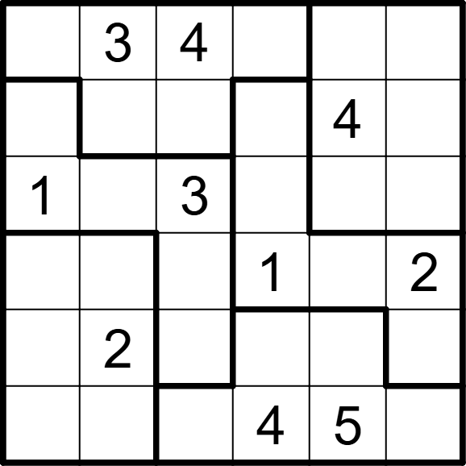 | 6 | 6 | [5,,,2,6,1], [2,6,1,5,,3], [,4,,6,2,5], [4,5,6,,3,], [6,,5,3,1,4], [3,1,2,,,6]
在每行、每列、每个不规则粗线宫内填入数字1-6，并且每行、每列、每个不规则粗线宫里的数字都不能重复。 |  |  | 六宫不规则数独 | 5 | 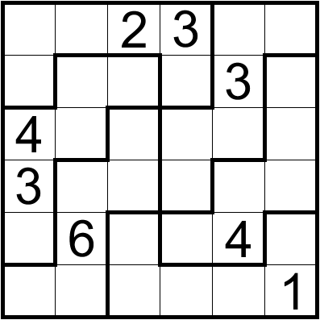 | 6 | 6 | [6,5,,,1,4], [1,2,6,4,,5], [,1,5,2,6,3], [,4,1,5,2,6], [5,,3,1,,2], [2,3,4,6,5,]
在每行、每列、每个不规则粗线宫内填入数字1-6，并且每行、每列、每个不规则粗线宫里的数字都不能重复。 |  |  | 六宫不规则数独 | 5 | 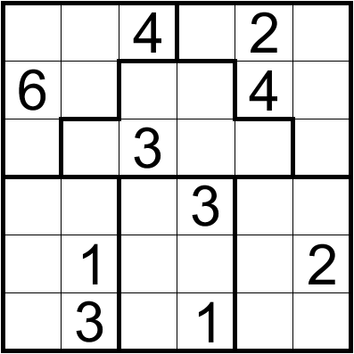 | 6 | 6 | [3,5,,6,,1], [,2,1,5,,3], [1,4,,2,6,5], [2,6,5,,1,4], [5,,6,4,3,], [4,,2,,5,6]
在每行、每列、每个不规则粗线宫内填入数字1-6，并且每行、每列、每个不规则粗线宫里的数字都不能重复。 |  |  | 六宫不规则数独 | 5 | 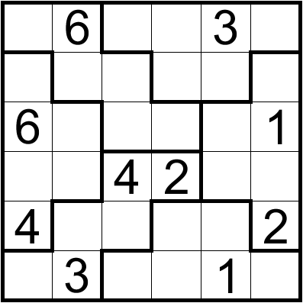 | 6 | 6 | [2,,5,1,,4], [3,4,1,6,2,5], [,2,3,5,4,], [1,5,,,6,3], [,1,6,3,5,], [5,,2,4,,6]
在每行、每列、每个不规则粗线宫内填入数字1-6，并且每行、每列、每个不规则粗线宫里的数字都不能重复。 |  |  | 六宫不规则数独 | 5 | 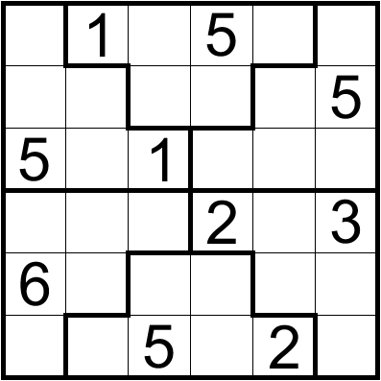 | 6 | 6 | [4,,2,,3,6], [2,3,6,4,1,], [,6,,3,4,2], [1,5,4,,6,], [,2,3,1,5,4], [3,4,,6,,1]
在每行、每列、每个不规则粗线宫内填入数字1-6，并且每行、每列、每个不规则粗线宫里的数字都不能重复。 |  |  | 六宫不规则数独 | 5 | 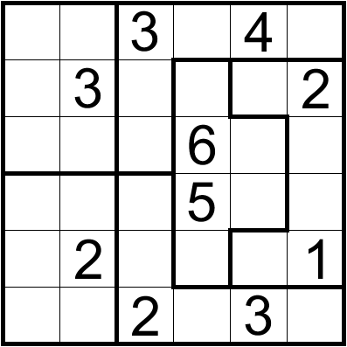 | 6 | 6 | [1,5,,2,,6], [6,,1,4,5,], [2,4,5,,1,3], [3,1,6,,2,4], [5,,4,3,6,], [4,6,,1,,5]
在每行、每列、每个不规则粗线宫内填入数字1-6，并且每行、每列、每个不规则粗线宫里的数字都不能重复。 |  |  | 六宫不规则数独 | 5 | 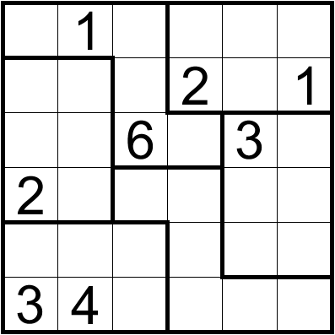 | 6 | 6 | [5,,2,6,4,3], [4,6,3,,5,], [1,5,,4,,2], [,3,4,1,6,5], [6,2,5,3,1,4], [,,1,5,2,6]
在每行、每列、每个不规则粗线宫内填入数字1-6，并且每行、每列、每个不规则粗线宫里的数字都不能重复。 |  |  | 六宫不规则数独 | 5 | 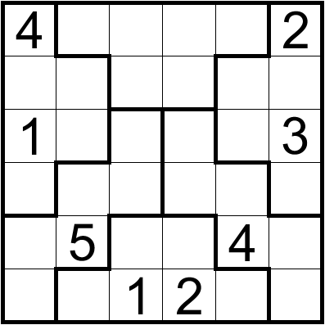 | 6 | 6 | [,6,5,1,3,], [6,3,2,4,1,5], [,2,4,5,6,], [5,1,6,3,2,4], [2,,3,6,,1], [3,4,,,5,6]
在每行、每列、每个不规则粗线宫内填入数字1-6，并且每行、每列、每个不规则粗线宫里的数字都不能重复。 |  |  | 六宫不规则数独 | 5 | 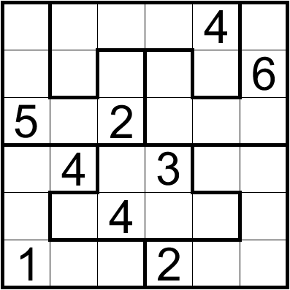 | 6 | 6 | [3,1,5,6,,2], [4,3,1,5,2,], [,6,,4,3,1], [2,,6,,1,5], [6,2,,1,5,3], [,5,3,,6,4]
在每行、每列、每个不规则粗线宫内填入数字1-6，并且每行、每列、每个不规则粗线宫里的数字都不能重复。 |  |  | 六宫不规则数独 | 5 | 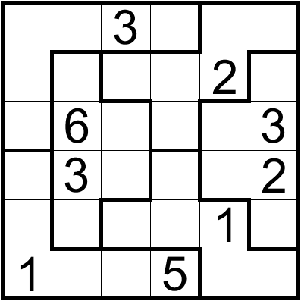 | 6 | 6 | [2,1,,4,6,5], [6,5,4,3,,1], [5,,2,1,4,], [4,,1,6,5,], [3,4,5,2,,6], [,2,6,,3,4]
在每行、每列、每个不规则粗线宫内填入数字1-6，并且每行、每列、每个不规则粗线宫里的数字都不能重复。 |  |  | 六宫不规则数独 | 5 | 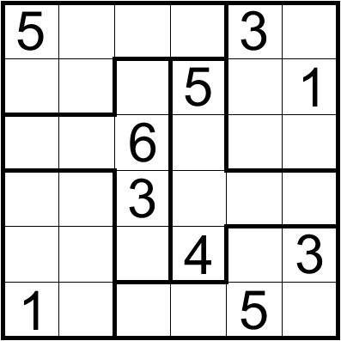 | 6 | 6 | [,4,1,2,,6], [3,6,4,,2,], [2,1,,3,4,5], [4,5,,1,6,2], [6,2,5,,1,], [,3,2,6,,4]

